К26-27 VS
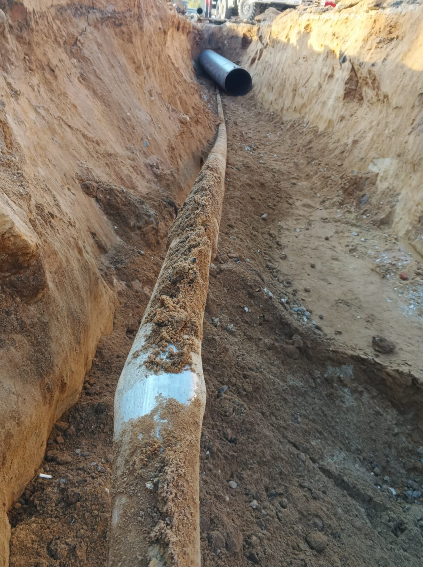
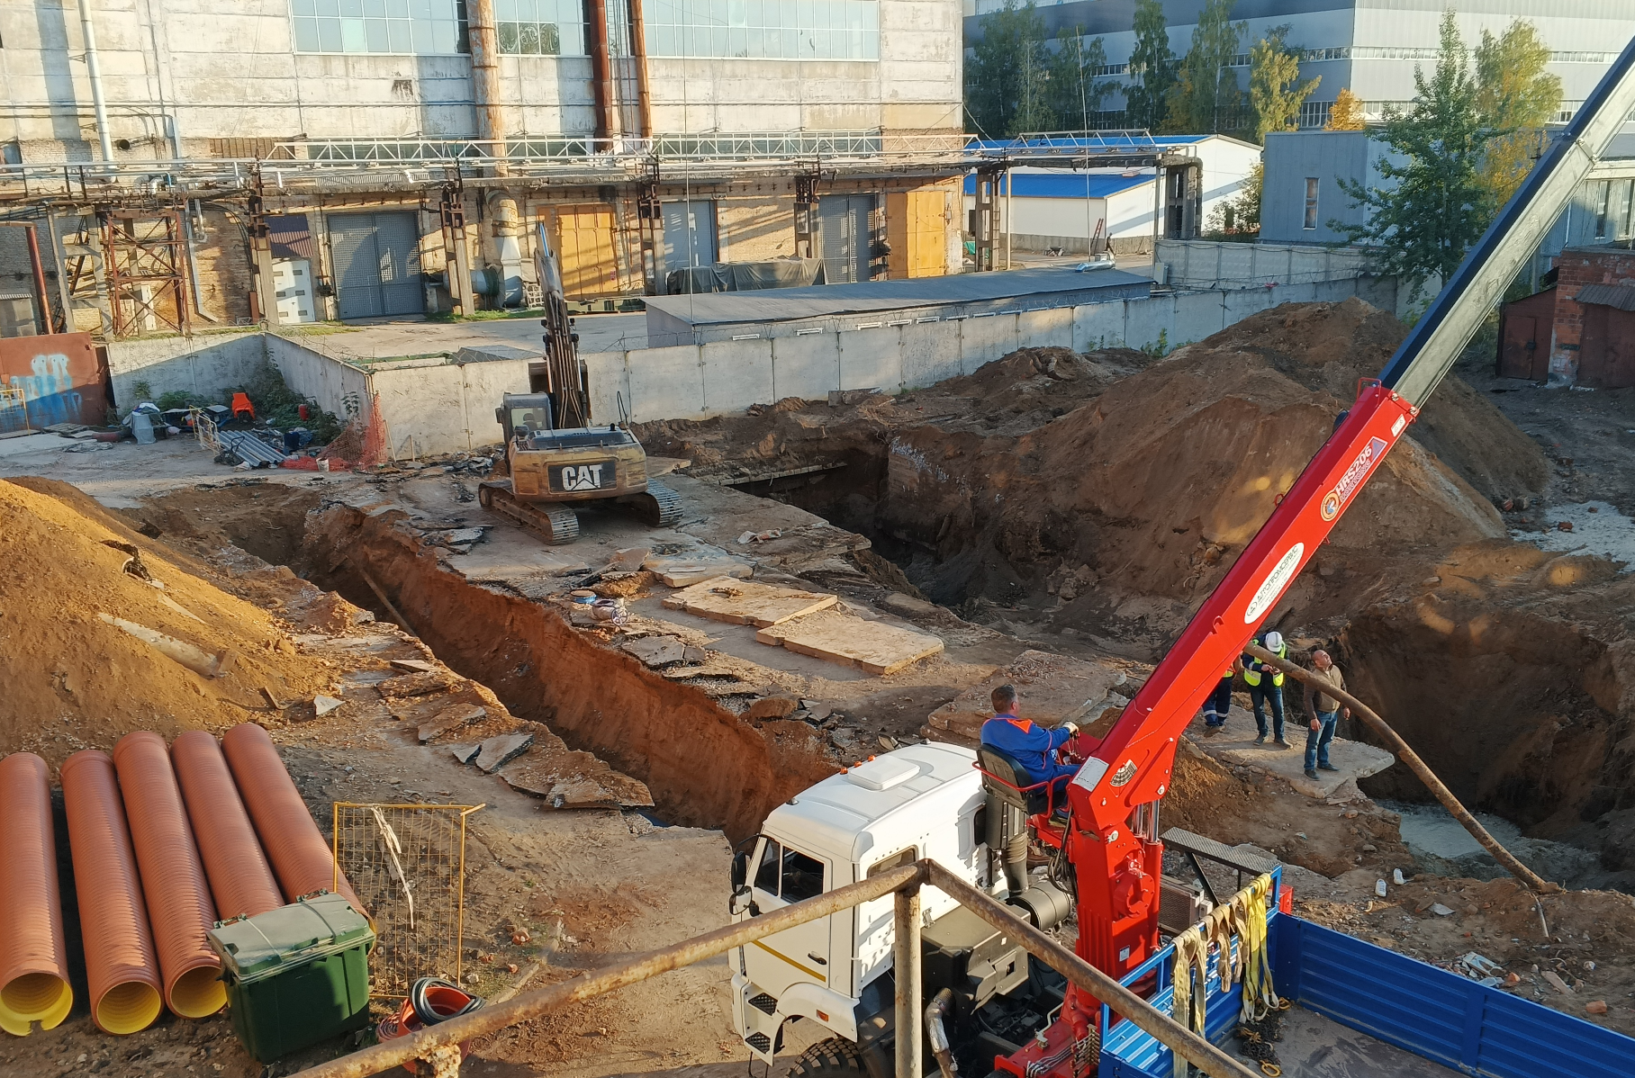
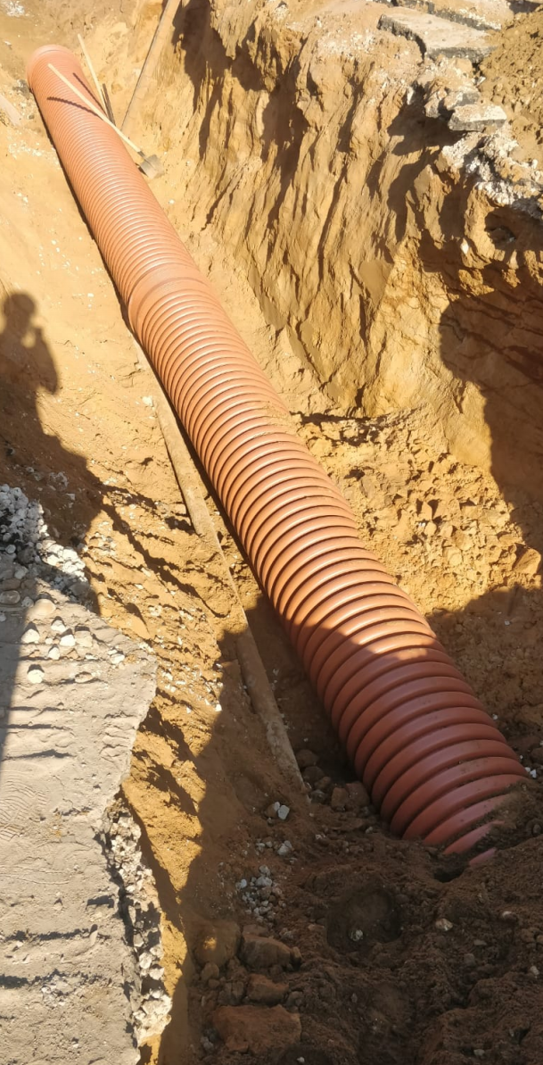
№ п/п | Наименование материалов | Ед.изм | Кол-во | ООО "ЭлектроЭнергетика" |  |  |  |  |  |  |  |  |  | Кол-во | КИК
 |  |  |  |  |  |  |  |  |  |  |  |  | 170,249.04
 |  |  |  | Стоимость работ |  |  | Стоимость материалов |  |  | Всего |  |  |  |  | Стоимость работ |  |  | Стоимость материалов |  |  | Всего
 |  |  |  | Цена за единицу без НДС | ИТОГО без НДС | ИТОГО с НДС | Цена за единицу без НДС | ИТОГО без НДС | ИТОГО с НДС | без НДС | с НДС |  |  |  | Цена за единицу без НДС | ИТОГО без НДС | ИТОГО с НДС | Цена за единицу без НДС | ИТОГО без НДС | ИТОГО с НДС | без НДС | с НДС
1 | 2 | 3 | 4 | 5 | 6 | 7 |  |  |  |  |  |  |  | 4.00 | 5.00 | 6.00 | 7.00
 | 131-23-НВК5. Устройство ливневой канализации (кол.26-27)
 | Земляные работы
 | Земляные работы для устройства траншеи
1 | Разработка влажного грунта механизированным способом | м3 | 102.00 | 355.30 | 36,240.60 | 43,488.72 |  |  |  | 36,240.60 | 43,488.72 |  |  | 102.00 | 355.30 | 36,240.60 | 43,488.72 |  | 0.00 | 0.00 | 36,240.60 | 43,488.72 | 0.00
2 | Доработка грунта в траншее вручную | м3 | 3.10 | 1,688.15 | 5,233.27 | 6,279.92 |  |  |  | 5,233.27 | 6,279.92 |  |  | 3.10 | 1,688.15 | 5,233.27 | 6,279.92 |  | 0.00 | 0.00 | 5,233.27 | 6,279.92 | 0.00
3 | Устройство слоя из щебня крупного h=0,15 | м3 | 14.40 | 1,582.99 | 22,795.06 | 27,354.07 |  |  |  | 22,795.06 | 27,354.07 | там был песок, работы не выполнялись |  | 14.40 | 1,310.05 | 18,864.72 | 22,637.66 |  | 0.00 | 0.00 | 18,864.72 | 27,354.07 | 0.00
3.1 | Щебень крупный М600 (20-70мм) | м3 | 18.14 |  |  |  | 3,805.70 | 69,050.62 | 82,860.74 | 69,050.62 | 69,050.62 | песок как материал не закупался, там ракопали чистый песок |  | 18.14 |  | 0.00 | 0.00 | 1,191.30 | 21,614.95 | 25,937.94 | 21,614.95 | 69,050.62 | 0.00
4 | Обратная засыпка бульдозером | м3 | 92.00 | 118.75 | 10,925.00 | 13,110.00 |  |  |  | 10,925.00 | 13,110.00 | 118,75 было ранее, принимаетя как 13 110,10р с НДС | 13110 | 92.00 | 308.75 | 28,405.00 | 34,086.00 |  | 0.00 | 0.00 | 28,405.00 | 13,110.00 | 0.00
4.1 | Песок природный средний | м3 | 0.00 |  |  |  | 1,191.30 | - | - | - | - | песок как материал не закупался, там ракопали чистый песок |  | 0.00 |  | 0.00 | 0.00 | 1,191.30 | 0.00 | 0.00 | 0.00 | 0.00 | 0.00
5 | Уплотнение грунта пневматическими трамбовками | м3 | 92.00 | 188.10 | 17,305.20 | 20,766.24 |  |  |  | 17,305.20 | 20,766.24 | по КС-6 засыпка механизированная, в ИД вручную | Цена по КП | 92.00 | 188.10 | 17,305.20 | 20,766.24 |  | 0.00 | 0.00 | 17,305.20 | 20,766.24 | 0.00
 | Прочие работы |  |  |  |  |  |  |  |  |  |  |  |  |  |  | 0.00 | 0.00 |  | 0.00 | 0.00 | 0.00 | 0.00 | 0.00
6 | Погрузка грунта в автосамосвалы | т | 199.31 | 308.75 | 61,536.96 | 73,844.35 |  |  |  | 61,536.96 | 73,844.35 | в отвал, без погрузки |  | 27.36 | 308.75 | 8,447.40 | 10,136.88 |  | 0.00 | 0.00 | 8,447.40 | 10,136.88 | -63,707.47 | погрузка объема замещаемого щебнем, остальное в отвал
 | Прокладка трубопровода |  |  |  |  |  |  |  |  |  |  |  |  |  |  | 0.00 | 0.00 |  | 0.00 | 0.00 | 0.00 | 0.00 | 0.00
7 | Прокладка труб КОРСИС PRODN/OD 630/535P SN 16 | м | 31.00 | 2,651.45 | 82,194.95 | 98,633.94 |  |  |  | 82,194.95 | 98,633.94 |  |  | 31.00 | 2,651.45 | 82,194.95 | 98,633.94 |  | 0.00 | 0.00 | 82,194.95 | 98,633.94 | 0.00
6.1 | Труба КОРСИС PRODN/OD 630/535P SN 16 | м | 31.62 |  |  |  | 12,644.50 | 399,819.09 | 479,782.91 | 399,819.09 | 479,782.91 |  |  | 31.62 |  | 0.00 | 0.00 | 12,644.50 | 399,819.09 | 479,782.91 | 399,819.09 | 479,782.91 | -0.00
8 | Прокладка труб стальных электросварных 820х14мм ГОСТ10704-91 (футляр) | м | 6.00 | 6,444.80 | 38,668.80 | 46,402.56 |  |  |  | 38,668.80 | 46,402.56 |  |  | 6.00 | 6,444.80 | 38,668.80 | 46,402.56 |  | 0.00 | 0.00 | 38,668.80 | 46,402.56 | 0.00
7.1 | Труба стальная электросварная 820х14мм (футляр) | м | 6.12 |  |  |  | 10,554.50 | 64,593.54 | 77,512.25 | 64,593.54 | 77,512.25 |  |  | 6.12 |  | 0.00 | 0.00 | 10,554.50 | 64,593.54 | 77,512.25 | 64,593.54 | 77,512.25 | -0.00
 | Нанесение весьма усиленной антикоррозионной битумно-резиновой или битумно-полимерной изоляции на стальные трубопроводы диаметром: 800 мм | м | 8.00 | 601.66 | 4,813.25 | 5,775.90 |  |  |  | 4,813.25 | 5,775.90 | работы из КС-6 |  | 8.00 | 601.66 | 4,813.25 | 5,775.90 |  | 0.00 | 0.00 | 4,813.25 | 5,775.90 | 0.00
 | Мастика "Ярославна БПХ-2" | т | 0.1464 |  |  |  | 392,323.01 | 57,436.09 | 68,923.31 | 57,436.09 | 68,923.31 | ФЕР |  | 0.15 |  | 0.00 | 0.00 | 392,323.01 | 57,436.09 | 68,923.31 | 57,436.09 | 68,923.31 | -0.00
9 | Протаскивание в футляр трубы КОРСИС PRODN/OD 630/535P SN 16 с установкой колец опорно-направляющего ОНК-630/820 | м | 6.00 | 3,446.88 | 20,681.31 | 24,817.57 |  |  |  | 20,681.31 | 24,817.57 |  |  | 6.00 | 3,446.88 | 20,681.31 | 24,817.57 |  | 0.00 | 0.00 | 20,681.31 | 24,817.57 | 0.00
8.1 | Труба КОРСИС PRODN/OD 630/535P SN 16 | м | 7.05 |  |  |  | 12,644.50 | 89,120.96 | 106,945.15 | 89,120.96 | 106,945.15 |  |  | 7.05 |  | 0.00 | 0.00 | 12,644.50 | 89,120.96 | 106,945.16 | 89,120.96 | 106,945.16 | 0.01
8.2 | Опорно-направляющее кольцо ОНК-630 для трубы Дн=630 мм | шт. | 2 |  |  |  | 3,016.00 | 6,032.00 | 7,238.40 | 6,032.00 | 7,238.40 |  |  | 2.00 |  | 0.00 | 0.00 | 3,016.00 | 6,032.00 | 7,238.40 | 6,032.00 | 7,238.40 | 0.00
10 | Заделка концов футляра | шт. | 1 | 6,060.29 | 6,060.29 | 7,272.35 |  |  |  | 6,060.29 | 7,272.35 |  |  | 1.00 | 6,060.29 | 6,060.29 | 7,272.35 |  | 0.00 | 0.00 | 6,060.29 | 7,272.35 | 0.00
Итого |  |  |  |  | 306,454.69 | 367,745.62 |  | 686,052.30 | 823,262.76 | 992,506.99 | 1,177,198.26 | 932,250.01 | принимается по идц |  |  | 266,914.78 | 320,297.74 | 433,565.11 | 638,616.63 | 766,339.96 | 905,531.41 | 1,113,490.79 | -63,707.47
 |  |  |  |  |  |  |  |  |  |  |  | 554,886.99 | разница с первоначальной идц к вычету

